Barème
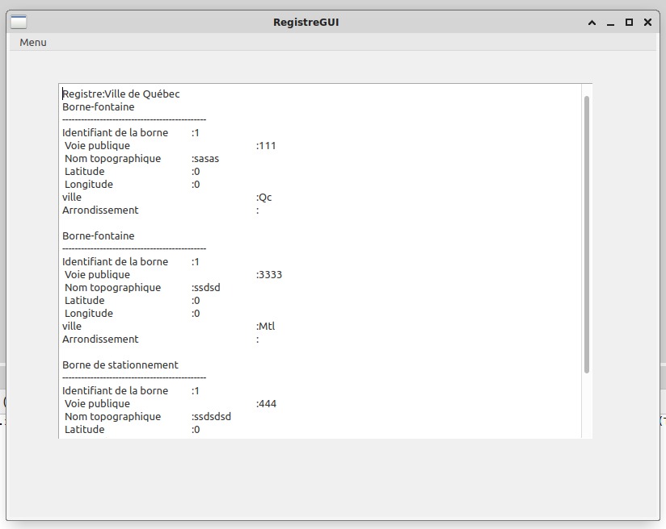
GIF-1003 & IFT-1006 H24 TP3 |  | pour activer/désactiver les commentaires dans les bulles : menu Révision/ Afficher/masquer les commentaires
 | pour toute question à propos de la correction, veuillez contacter : | nassim.benmesbah.1@ulaval.ca
 |  | tp3-integration-equipe-105
 |  | barème | résultat
Organisation, Respect des normes de programmation | il y a des commentaires dans le code mais surtout des en-têtes pour chaque méthode Documentation (Doxygen) | 1 | 0.5 | -0.5 Absence de documentation pour RegistreBorne concernant la gestion des exceptions |  |  |  | workspace non "portable" (avec au moins 2 projets: Librairie statique avec les fichiers source des classes à développer incluant les testeurs, projet Qt) impossible à ouvrir avec Netbeans. Programme impossible à évaluer.
 | noms de fichiers, de variables, namespace, respect des normes de programmation, bonne lisibilité du code (en particulier dans le projet Qt ou des choix de variables et de noms de fichiers devaient être faits) | 1 | 1
 |  | 2 | 1.5
 |  |  |  | testeur
Exactitude du code Théorie du contrat et tests unitaires | Classe RegistreBorne | barème | résultat |  | barème | résultat
 | ajouter une borne | 3 | 3 | Ajout de 2 bornes : 2 cas valides : sans collision, avec collision doit renvoyer une BorneDejaPresenteException | 2 | 1 | L’ajout ou la suppression se basent sur l’identifiant. Pour tester si une borne a déjà été insérée, comparez les identifiants au lieu d’appeller votre opérateur == qui teste si deux instances sont identiques. Non pénalisé -1 Devrait effectuer le test avec EXPECT_THROW pour détecter la levée d’exception
 | Supprimer une borne | 4 | 4 | 2 cas valides : suppression d'une borne existante, suppression d'une borne absente doit renvoyer une BorneAbsenteException | 2 | 1 | -1 Devrait effectuer le test avec EXPECT_THROW pour détecter la levée d’exception
 |  | 7 | 7 |  | 4 | 2

Le programme principal GUI |  | barème | Résultat
 | une classe fenêtre principale avec menus ou boutons ajouter,sous-menu BorneFontaine ou borneStationnement, supprimer une borne, quitter | 6 | 6
 | un attribut RegistreBornes dans la classe fenêtre principale initialisé dans la liste d'initialisation de son constructeur (séparation de l'interface et de la logique applicative) | 4 | 4
 | ajout d'une borne fontaine | 6 | 6
 | ajout d'une borne de stationnement | 6 | 6
 | affichage du registre des bornes | 3 | 3
 | suppression de la borne | 4 | 4
 | Gestion d'erreur par BorneException
 | tentative d'ajouter une borne déjà présente | 4 | 4 | Laisse passer les boublons, Non pénalisé
 | tentative de suppression d'une borne qui n'est pas dans le registre | 4 | 4
 | Total / | 37 | 37

Pénalités
Note finale /50 : | 47.5
Note finale /100 : | 95

